Result_clasif
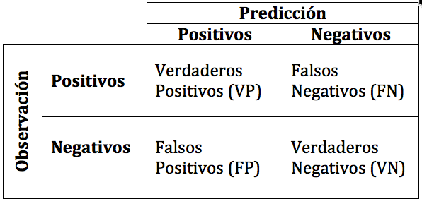

VP es la cantidad de positivos que fueron clasificados correctamente como positivos por el modelo. =691
VN es la cantidad de negativos que fueron clasificados correctamente como negativos por el modelo. = 528
FN es la cantidad de positivos que fueron clasificados incorrectamente como negativos. = 106 (personas que no fueron identificadas como tal)
FP es la cantidad de negativos que fueron clasificados incorrectamente como positivos. = 39

Exactitud (Acurracy)

 | Exactitud=(VP+VN)/Total = 89,4% | 1219

Tasa de error (Misclassification Rate)

 | Tasa de error=(FP+FN)/Total = 10,6% | 145

Sensibilidad, Tasa de verdaderos positivos

 | Sensibilidad=VP/Total Positivos = VP/ (VP+FN) = 86,7%

Especificidad, tasa de verdaderos negativos

 | Especificidad=VN/Total Negativos VN/ (VN+FP) = 93,1%

Precisión

 | Precisión=VP/Total clasificados positivos = VP/(VP+FP) = 96,4%

Valor de predicción negativo

 | VPN=VN/Total clasificados negativos = VN/(VN+FN) =83,1%

La proporción mayor de mal clasificados está en personas que no han sido clasificadas como tal. Un porcentaje se debe a personas con falta de información en su bio o bien descripción de su perfil profesional
no acorde con los perfiles buscados. Realmente muchos de ellos se solucionan al seleccionar ususarios a través del topic tratado

Por otro lado voicestorm se incluyó como filtro para clasificar como "no persona" cuando debería ser al contrario. El impacto es pequeño ya que solo hay 26 usuarios que utilizan este source pero hay que tenerlo en cuenta para futuras clasificaciones.

